Biblioteca
Historias de usuario y criterios de aceptación: Aplicación móvil Mis Registros

 | Enunciado de la Historia |  |  |  | Criterios de Aceptación |  |  |  |  | Prototipo | Flujo Normal
Identificador (ID) de la Historia | Rol | Característica / Funcionalidad | Razón / Resultado | Número (#) de Escenario | Criterio de Aceptación (Título) | Contexto | Evento | Resultado / Comportamiento esperado | Observaciones
HU-1 | Yo como productor | quiero ingresar a la aplicación | para acceder a todas sus funcionalidades | 1 | Ingreso exitoso | Si el usuario desea ingresar en la aplicación | cuando doy click en el icono de aplicación | Se carga el splash de la app y se inicia el sistema satisfactoriamente |  | 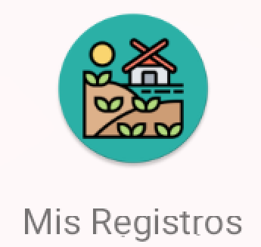 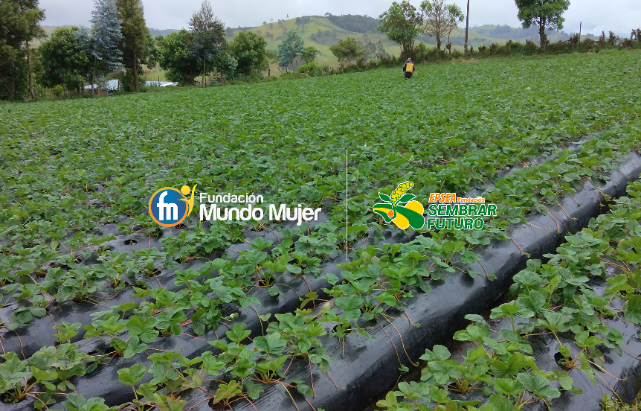 | 1. El usuario ingresa al sistema. Si la aplicación inicia por primera vez el ususario debera autorizar unos permisos para poder continuar. 2. El sistema presenta la pantalla de inicio, donde puede elegir la Gestión de Cultivos o la Gestión de Personas.

HU-2 | Yo como productor | quiero leer los permisos de la aplicación | para aceptar o rechazar los terminos | 1 | Autorizar permisos del aplicativo | Si el usuario esta de acuerdo y autoriza los permisos que solicita la aplicación podra continuar | cuando doy click en el botón "Aceptar y continuar" | Entonces el sistema mostrará la pantalla inicial de la aplicación |  |  | 1. El usuario ingresa al sistema. 2. El sistema presenta la pantalla de inicio, donde puede elegir la Gestión de Cultivos o la Gestión de Personas.
 |  |  |  | 2 | Permisos no autorizados | Dado que el usuario no acepta los permisos le sera imposible poder continuar con las demas funcionalidades de la aplicación | cuando no se da clic en el boton de aceptar y continuar | Entonces el sistema no podra continuar. | Para poder continuar con las demás funcionalidades de la aplicación es obligatorio aceptar los permisos.

HU-3 | Yo como productor | quiero registrar un cultivo |  | 1 | Registro exitoso | Dado que me encuentro en la vista de registrar cultivo y adicionalmente he registrado correctamente todos los campos. | cuando doy clic en el botón guardar | Entonces el sistema mostrará un mensaje de confirmación en la parte inferior que indica “Registro exitoso”, y mostrará el nuevo cultivo en la lista de cultivos registrados en la vista de Gestión de Cultivos. |  | 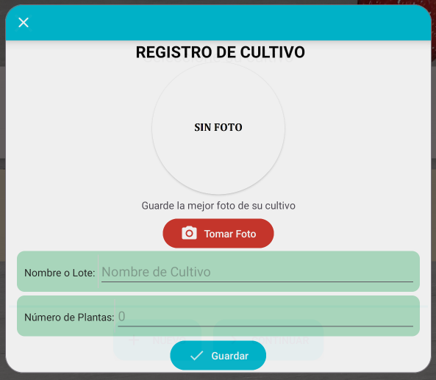 | 1. El usuario presiona el botón “Mis Cultivos” desde el menú principal. 2. El sistema presenta una pantalla de dialogo donde presentara los cultivos registrados, y las opciones de registrar, editar, eliminar. 3. El usuario ingresa a la opción “Nuevo”. 4. El sistema presenta la pantalla de registro de Cultivo. 5. El usuario ingresa el nombre del cultivo, o el lote, como desee identificarlo. 6. El usuario presiona el botón de confirmación o registro.
 |  |  |  | 2 | Campos obligatorios no registrados | Dado que me encuentro en la vista de registrar cultivo, pero no he registrado todos los campos obligatorios | cuando doy clic en el botón guardar | Entonces el sistema mostrará un alerta en cada campo obligatorio que no fue registrado que indica “Este campo no puede quedar vacio”. | Los campos obligatorios son: Cantidad de plantas, nombre del lote.
 |  |  |  | 3 | Cancelar registro de cultivo | Dado que me encuentro en la vista de registrar cultivo y ya no deseo continuar con el registro. | cuando doy clic en el botón cancelar | Entonces el sistema saldra de la pantalla de registro y se presenta la pantalla de gestión de cultivos.

HU-4 | Yo como productor | quiero consultar los cultivos registrados | para ver la información relacionada al cultivo y asi poder continuar a su registro contable | 1 | Consulta de cultivos | Dado que me encuentro en la vista de gestión de cultivos | cuando el usuario selecciona un cultivo de la lista de cultivos registrados | Se muestra la información del cultivo seleccionado (Nombre, Cantidad de Plantas) |  | 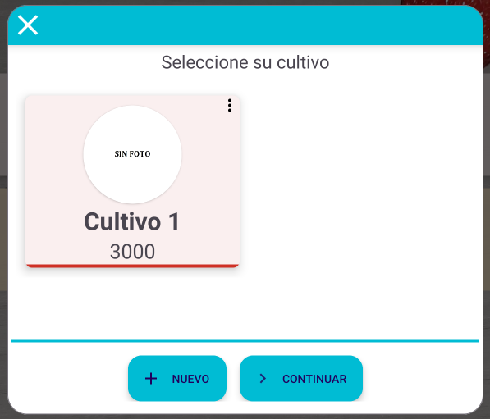 | 1. El usuario presiona el botón “Mis Cultivos” desde el menú principal. 2. El sistema presenta una pantalla de dialogo donde presentara los cultivos registrados, y las opciones de registrar, editar, eliminar. 3. El sistema presenta la pantalla de consulta y gestión de Cultivos donde se muestra la lista de cultivos registrados en la App 4. El usuario selecciona un cultivo de la lista de cultivos registrados.
 |  |  |  | 2 | Cancelar consulta de cultivos | Dado que me encuentro en la vista de gestión de cultivos | cuando el usuario presiona el icono “Cerrrar” desde la pantalla de consulta, o presiona fuera de la ventana del dialogo. | Se sale de la pantalla de consulta y se presenta la pantalla de inicio del sistema

HU-5 | Yo como productor | quiero actualizar un cultivo | para modificar los datos de un cultivo | 1 | Actualización exitosa | Dado que me encuentro en la vista de actualizar cultivo y adicionalmente he registrado correctamente todos los campos. | cuando doy clic en el botón actualizar | Entonces el sistema mostrará un mensaje de confirmación en la parte inferior que indica “Registro exitoso”, y mostrará el cultivo actualizado en la lista de cultivos registrados en la vista de Gestión de Cultivos. | Los campos obligatorios son: Cantidad de plantas, nombre del lote. Opcional: Fotografia | 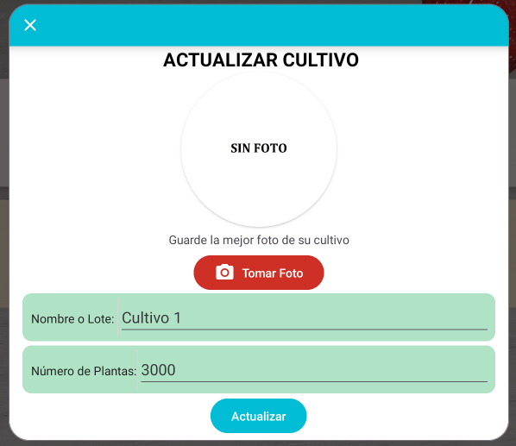 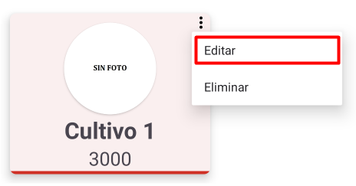 | 1. El usuario presiona el botón “Mis Cultivos” desde el menú principal. 2. El sistema presenta una pantalla de dialogo donde presentara los cultivos registrados, y las opciones de registrar, editar, eliminar. 3. El sistema presenta la pantalla de consulta y gestión de Cultivos donde se muestra la lista de cultivos registrados en la App 4. El usuario presiona el botón de acciones que tiene cada cultivo registrado. 5. El sistema despliega la opción de actualizar. 6. El usuario presiona la opción de actualizar. 7. Se despliega un dialogo de actualización de cultivo. 8. El usuario modifica los datos del cultivo seleccionado, pudiendo cambiar su nombre. 9. El usuario deberá seleccionar la opción de actualizar. 10. El sistema actualiza la lista de cultivos de forma automática. 11. El sistema presenta un mensaje indicando que el cultivo ha sido actualizado.
 |  |  |  | 2 | Campos obligatorios no registrados | Dado que me encuentro en la vista de actualizar cultivo y adicionalmente no he registrado todos los campos obligatorios | cuando doy clic en el botón actualizar | Entonces el sistema mostrará un alerta en cada campo obligatorio que no fue registrado que indica “Este campo no puede quedar vacio”.
 |  |  |  | 3 | Cancelar actualización de cultivo | Dado que me encuentro en la vista de actualizar cultivo y ya no deseo continuar con la actualización | cuando doy clic en el botón cancelar o por fuera de la ventana | Entonces el sistema saldra de la pantalla de registro y se presenta la pantalla de gestión de cultivos.

HU-6 | Yo como productor | quiero continuar a la pantalla de registros contables | para registrar gastos e ingresos de un cultivo | 1 | Seleccionar cultivo y continuar | Dado que me encuentro en la vista de gestión de cultivos, he seleccionado un cultivo para continuar al registro contable | cuando doy clic en el botón continuar | Entonces el sistema mostrará la pantalla de registro contable para el cultivo seleccionado | Se debe seleccionar un cultivo para poder continuar | 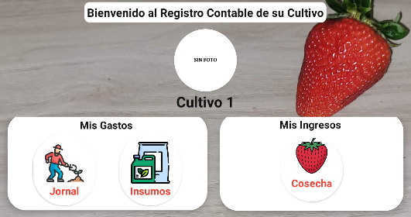 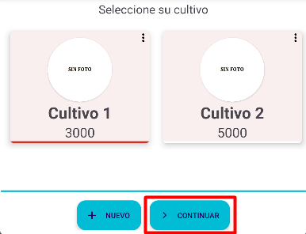 | 1. El usuario presiona el botón “Mis Cultivos” desde el menú principal. 2. El sistema presenta una pantalla de dialogo donde presentara los cultivos registrados, y las opciones de registrar, editar, eliminar. 3. El sistema presenta la pantalla de consulta y gestión de Cultivos donde se muestra la lista de cultivos registrados en la App. 4. El usuario podrá seleccionar cada uno de los cultivos registrados, resaltando al momento de seleccionar. 5. Después de seleccionar un cultivo podrá seguir al registro de gastos e ingresos, presionando el botón “Continuar”.
 |  |  |  | 2 | Continuar sin seleccionar cultivo | Dado que me encuentro en la vista de gestión de cultivos, y no he seleccionado un cultivo | cuando doy clic en el botón continuar | Entonces el sistema mostrará un mensaje que indica “Debe seleccionar un cultivo”.
 |  |  |  | 3 | Cancelar o Cerrar Gestión de Cultivos | Dado que me encuentro en la vista de gestión de cultivo y deseo cerrar la vista | cuando doy clic en el botón cancelar o por fuera de la ventana | Entonces el sistema cerrará la pantalla de gestión de cultivos y se presenta la pantalla de inicio del sistema.

HU-7 | Yo como productor | quiero eliminar un cultivo registrado | para borrar los datos registrados en la aplicación | 1 | Eliminar cultivo exitosamente | Dado que me encuentro en la vista de gestión de cultivos y presiono en eliminar un cultivo. | cuando el usuario presiona la opción “aceptar” para confirmar la eliminación de un cultivo. | Entonces el sistema mostrará un mensaje en la parte inferior indicando que el cultivo se eliminó exitosamente, y lo llevará a la pantalla de gestión de cultivos, con la lista de cultivos actualizada. |  | 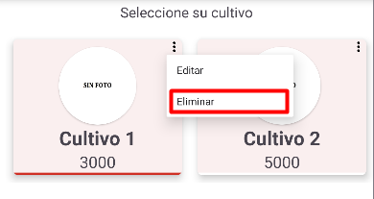 | 1. El usuario presiona el botón “Mis Cultivos” desde el menú principal. 2. El sistema presenta una pantalla de dialogo donde presentara los cultivos registrados, y las opciones de registrar, editar, eliminar. 3. El sistema presenta la pantalla de consulta y gestión de Cultivos donde se muestra la lista de cultivos registrados en la App 4. El usuario presiona el botón de acciones que tiene cada cultivo registrado. 5. El sistema despliega la opción de eliminar. 6. El usuario presiona la opción de eliminar. 7. El sistema presenta un dialogo de confirmación (con las opciones de cancelar o aceptar) preguntando si se está seguro de eliminar el cultivo seleccionado. 8. El usuario presiona la opción aceptar. 9. El sistema elimina el cultivo seleccionado y actualiza la lista de cultivos disponibles borrando el cultivo eliminado. 10. El sistema presenta un mensaje indicando que el cultivo fue eliminado exitosamente.
 |  |  |  | 2 | Cancelar el borrado de un cultivo | Dado que me encuentro en la vista de gestión de cultivos y presiono en eliminar un cultivo. | cuando el usuario presiona la opción “cancelar” al momento de confirmar la eliminación de un cultivo. | Entonces el sistema mostrará la pantalla de gestión de cultivos, con la lista de cultivos.

HU-8 | Yo como productor | quiero registrar gastos de insumos para un cultivo | para llevar el historial y contabilidad de un cultivo | 1 | Registro de gasto de insumo exitoso | Dado que me encuentro en la vista de registrar gatp en insumos y adicionalmente he registrado correctamente todos los campos. | cuando doy clic en el botón guardar | Entonces el sistema mostrará un mensaje de confirmación en la parte inferior que indica “Registro exitoso”, el sistema cerrara la ventana de registro de insumo y mostrará la pantalla de menu de registro de ingresos y gastos del cultivo. |  | 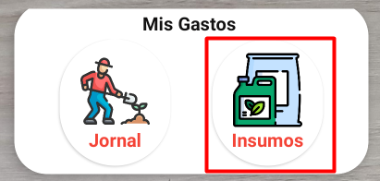 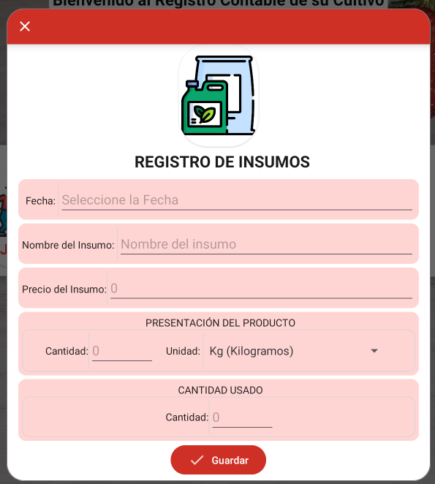 | 1. El usuario ingresa al sistema. 2. El usuario presiona el botón “Mis Cultivos” desde el menú principal. 3. El sistema presenta una pantalla de dialogo donde presentara los cultivos registrados, y las opciones de registrar, editar, eliminar. 4. El usuario continuará con el cultivo que haya seleccionado. 5. Se presenta el menú de cultivo. 6. Deberá seleccionar el botón “Insumos” en la sección de Gatos. 9. Se abre un dialogo solicitando la información relacionada con el insumo. 10. El usuario presiona el botón de confirmación o registro.
 |  |  |  | 2 | Campos obligatorios no registrados | Dado que me encuentro en la vista de registro de insumo y adicionalmente no he registrado todos los campos obligatorios | cuando doy clic en el botón guardar | Entonces el sistema mostrará un alerta en cada campo obligatorio que no fue registrado que indica “Este campo no puede quedar vacio”. | Los campos obligatorios son:
 |  |  |  | 3 | Cancelar registro de gasto de insumo | Dado que me encuentro en la vista de registro de insumo y ya no deseo continuar con el registro. | cuando doy clic en el botón cancelar | Entonces el sistema cerrara la ventana de registro de insumo y mostrará la pantalla de menu de registro de ingresos y gastos del cultivo.

HU-9 | Yo como productor | quiero editar el gasto de insumo un cultivo | para modificar los datos en caso de haber digitado mal | 1 | Actualización exitosa | Dado que me encuentro en la vista de actualizar registro de insumo y adicionalmente he registrado correctamente todos los campos. | cuando doy clic en el botón actualizar | Entonces el sistema mostrará un mensaje de confirmación en la parte inferior que indica “Actualización exitosa”, y mostrará el gasto en insumo actualizado en la lista de insumos registrados en la vista de Gestión de Insumos. |  | 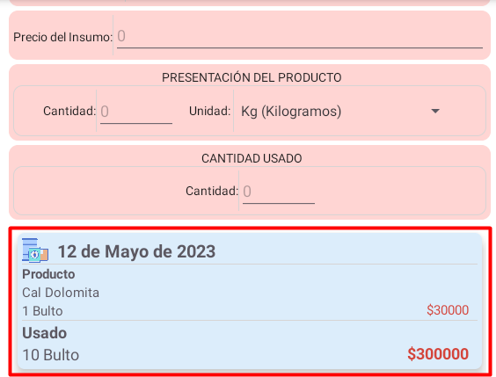 | 1. El usuario ingresa al sistema. 2. El usuario presiona el botón “Mis Cultivos” desde el menú principal. 3. El sistema presenta una pantalla de dialogo donde presentara los cultivos registrados, y las opciones de registrar, editar, eliminar. 4. El usuario continuará con el cultivo que haya seleccionado. 5. Se presenta el menú de cultivo. 6. Deberá seleccionar el botón “Insumos” en la sección de Gatos. 7. Se abre un dialogo en el cual deberá seleccionar la fecha en la cual se hizo el registro. 8. En la parte inferior aparecera un listado de los registros en esa fecha. 9. En la parte inferior aparecera un listado de los registros en esa fecha. 10. Pulsar sobre el registro al cual quiera editar la información. 11. Seleccionar la opción Editar. 12. Modificar los datos que desee reemplazar.
 |  |  |  | 2 | Campos obligatorios no registrados | Dado que me encuentro en la vista de actualizar registro de insumo y adicionalmente no he registrado todos los campos obligatorios | cuando doy clic en el botón actualizar | Entonces el sistema mostrará un alerta en cada campo obligatorio que no fue registrado que indica “Este campo no puede quedar vacio”.
 |  |  |  | 3 | Cancelar actualización de cultivo | Dado que me encuentro en la vista de actualizar registro de insumo y ya no deseo continuar con la actualización | cuando doy clic en el botón cancelar o por fuera de la ventana | Entonces el sistema saldra de la pantalla de registro y se presenta la pantalla de gestión de insumos.

HU-10 | Yo como productor | quiero eliminar un gasto de insumo de un cultivo | para borrar los datos registrados en la aplicación | 1 | Eliminar registro de insumo exitosamente | Dado que me encuentro en la vista de gestión de insumos y presiono en eliminar un insumo. | cuando el usuario presiona la opción “aceptar” para confirmar la eliminación de un insumo | Entonces el sistema mostrará un mensaje en la parte inferior indicando que el insumo se eliminó exitosamente, mostrandose la lista de insumos actualizada. |  |  | 1. El usuario ingresa al sistema. 2. El usuario presiona el botón “Mis Cultivos” desde el menú principal. 3. El sistema presenta una pantalla de dialogo donde presentara los cultivos registrados, y las opciones de registrar, editar, eliminar. 4. El usuario continuará con el cultivo que haya seleccionado. 5. Se presenta el menú de cultivo. 6. Deberá seleccionar el botón “Insumos” en la sección de Gatos. 7. Se abre un dialogo en el cual deberá seleccionar la fecha en la cual se hizo el registro. 8. En la parte inferior aparecera un listado de los registros en esa fecha. 9. En la parte inferior aparecera un listado de los registros en esa fecha. 10. Pulsar sobre el registro al cual quiera editar la información. 11. Seleccionar la opción Editar.
 |  |  |  | 2 | Cancelar el borrado de un insumo | Dado que me encuentro en la vista de gestión de insumos y presiono en cancelar | cuando el usuario presiona la opción “cancelar” al momento de confirmar la eliminación de un insumo | Entonces el sistema mostrará la pantalla de gestión de insumos.

HU-11 | Yo como productor | quiero registrar gastos de jornales para un cultivo | para llevar el historial y contabilidad de un cultivo | 1 | Registro de gasto de jornal exitoso | Dado que me encuentro en la vista de registrar gasto en jornales y adicionalmente he registrado correctamente todos los campos. | cuando doy clic en el botón guardar | Entonces el sistema mostrará un mensaje de confirmación en la parte inferior que indica “Registro exitoso”, el sistema cerrara la ventana de registro de jornal y mostrará la pantalla de menu de registro de ingresos y gastos del cultivo. |  | 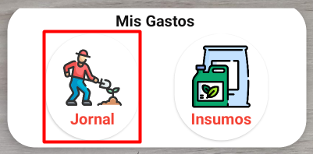 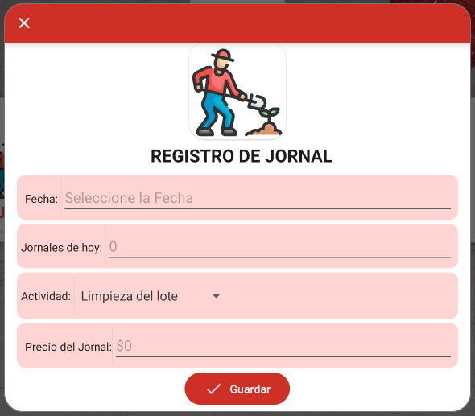 | 1. El usuario ingresa al sistema. 2. El usuario presiona el botón “Mis Cultivos” desde el menú principal. 3. El sistema presenta una pantalla de dialogo donde presentara los cultivos registrados, y las opciones de registrar, editar, eliminar. 4. El usuario continuará con el cultivo que haya seleccionado. 5. Se presenta el menú de cultivo. 6. Deberá seleccionar el botón “Jornales” en la sección de Gatos. 7. Se abre un dialogo solicitando la información relacionada con el jornal. 8. El usuario presiona el botón de confirmación o registro.
 |  |  |  | 2 | Campos obligatorios no registrados | Dado que me encuentro en la vista de registro de jornal y adicionalmente no he registrado todos los campos obligatorios | cuando doy clic en el botón guardar | Entonces el sistema mostrará un alerta en cada campo obligatorio que no fue registrado que indica “Este campo no puede quedar vacio”. | Todos los campos obligatorios
 |  |  |  | 3 | Cancelar registro de gasto de jornal | Dado que me encuentro en la vista de registro de jornal y ya no deseo continuar con el registro. | cuando doy clic en el botón cancelar | Entonces el sistema cerrara la ventana de registro de jornal y mostrará la pantalla de menu de registro de ingresos y gastos del cultivo.

HU-12 | Yo como productor | quiero editar el gasto de jornal de un cultivo | para modificar los datos en caso de haber digitado mal | 1 | Actualización exitosa | Dado que me encuentro en la vista de actualizar registro de jornal y adicionalmente he registrado correctamente todos los campos. | cuando doy clic en el botón actualizar | Entonces el sistema mostrará un mensaje de confirmación en la parte inferior que indica “Actualización exitosa”, y mostrará el gasto en jornal actualizado en la lista de jornales registrados en la vista de Gestión de Jornales |  | 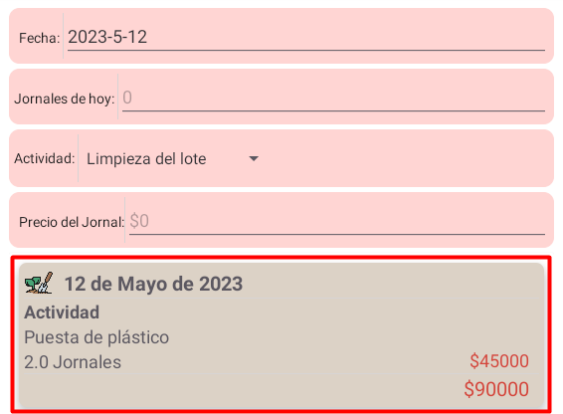 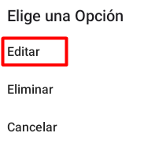 | 1. El usuario ingresa al sistema. 2. El usuario presiona el botón “Mis Cultivos” desde el menú principal. 3. El sistema presenta una pantalla de dialogo donde presentara los cultivos registrados, y las opciones de registrar, editar, eliminar. 4. El usuario continuará con el cultivo que haya seleccionado. 5. Se presenta el menú de cultivo. 6. Deberá seleccionar el botón “Jornales” en la sección de Gatos. 7. Se abre un dialogo en el cual deberá seleccionar la fecha en la cual se hizo el registro. 8. En la parte inferior aparecera un listado de los registros en esa fecha. 9. En la parte inferior aparecera un listado de los registros en esa fecha. 10. Pulsar sobre el registro al cual quiera editar la información. 11. Seleccionar la opción Editar. 12. Modificar los datos que desee reemplazar.
 |  |  |  | 2 | Campos obligatorios no registrados | Dado que me encuentro en la vista de actualizar registro de jornal y adicionalmente no he registrado todos los campos obligatorios | cuando doy clic en el botón actualizar | Entonces el sistema mostrará un alerta en cada campo obligatorio que no fue registrado que indica “Este campo no puede quedar vacio”. | Todos los campos obligatorios
 |  |  |  | 3 | Cancelar actualización de cultivo | Dado que me encuentro en la vista de actualizar registro de jornal y ya no deseo continuar con la actualización | cuando doy clic en el botón cancelar o por fuera de la ventana | Entonces el sistema saldra de la pantalla de registro y se presenta la pantalla de gestión de jornales

HU-13 | Yo como productor | quiero eliminar un gasto de jornal de un cultivo | para borrar los datos registrados en la aplicación | 1 | Eliminar registro de jornal exitosamente | Dado que me encuentro en la vista de gestión de jornales y presiono en eliminar un jornal | cuando el usuario presiona la opción “aceptar” para confirmar la eliminación de un jornal | Entonces el sistema mostrará un mensaje en la parte inferior indicando que el jornal se eliminó exitosamente, mostrandose la lista de jornales actualizada. |  | 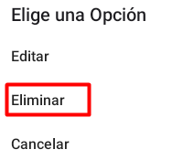 | 1. El usuario ingresa al sistema. 2. El usuario presiona el botón “Mis Cultivos” desde el menú principal. 3. El sistema presenta una pantalla de dialogo donde presentara los cultivos registrados, y las opciones de registrar, editar, eliminar. 4. El usuario continuará con el cultivo que haya seleccionado. 5. Se presenta el menú de cultivo. 6. Deberá seleccionar el botón “Jornales” en la sección de Gatos. 7. Se abre un dialogo en el cual deberá seleccionar la fecha en la cual se hizo el registro. 8. En la parte inferior aparecera un listado de los registros en esa fecha. 9. En la parte inferior aparecera un listado de los registros en esa fecha. 10. Pulsar sobre el registro al cual quiera editar la información. 11. Seleccionar la opción Editar.
 |  |  |  | 2 | Cancelar el borrado de un jornal | Dado que me encuentro en la vista de gestión de jornales y presiono en cancelar. | cuando el usuario presiona la opción “cancelar” al momento de confirmar la eliminación de un jornal | Entonces el sistema mostrará la pantalla de gestión de jornales

HU-14 | Yo como productor | quiero registrar ingreso de cosecha para un cultivo | para llevar el historial y contabilidad de un cultivo | 1 | Registro de ingreso de cosecha exitoso | Dado que me encuentro en la vista de registrar ingreso de cosecha y adicionalmente he registrado correctamente todos los campos. | cuando doy clic en el botón guardar | Entonces el sistema mostrará un mensaje de confirmación en la parte inferior que indica “Registro exitoso”, el sistema cerrara la ventana de ingreso de cosecha y mostrará la pantalla de menu de ingreso de cosecha y gastos del cultivo. |  | 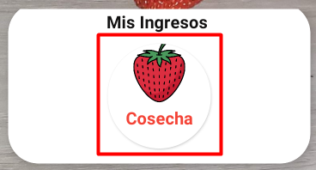 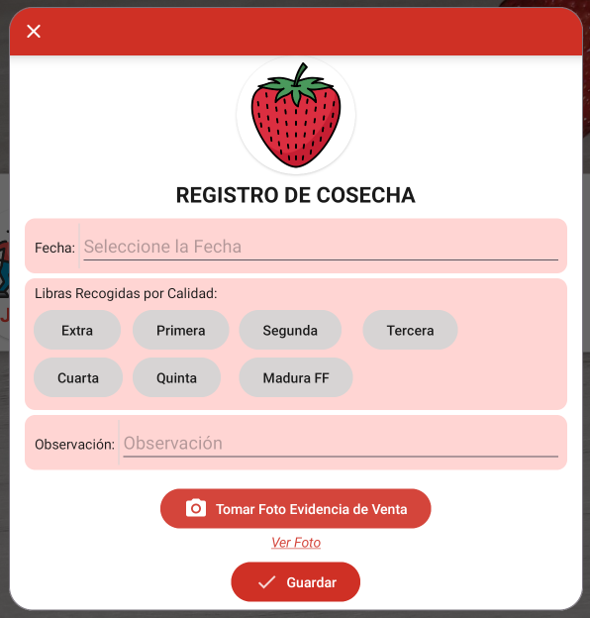 | 1. El usuario ingresa al sistema. 2. El usuario presiona el botón “Mis Cultivos” desde el menú principal. 3. El sistema presenta una pantalla de dialogo donde presentara los cultivos registrados, y las opciones de registrar, editar, eliminar. 4. El usuario continuará con el cultivo que haya seleccionado. 5. Se presenta el menú de cultivo. 6. Deberá seleccionar el botón “Cosecha” en la sección de Ingresos. 9. Se abre un dialogo solicitando la información relacionada con la cosecha. 10. El usuario presiona el botón de confirmación o registro.
 |  |  |  | 2 | Campos obligatorios no registrados | Dado que me encuentro en la vista de ingreso de cosecha y adicionalmente no he registrado todos los campos obligatorios | cuando doy clic en el botón guardar | Entonces el sistema mostrará un alerta en cada campo obligatorio que no fue registrado que indica “Este campo no puede quedar vacio”. | Todos los campos obligatorios
 |  |  |  | 3 | Cancelar registro de ingreso de cosecha | Dado que me encuentro en la vista de ingreso de cosecha y ya no deseo continuar con el registro. | cuando doy clic en el botón cancelar | Entonces el sistema cerrara la ventana de ingreso de cosecha y mostrará la pantalla de menu de registro de ingresos y gastos del cultivo.

HU-15 | Yo como productor | quiero editar el ingreso de cosecha de un cultivo | para modificar los datos en caso de haber digitado mal | 1 | Actualización exitosa | Dado que me encuentro en la vista de actualizar registro de cosecha y adicionalmente he registrado correctamente todos los campos. | cuando doy clic en el botón actualizar | Entonces el sistema mostrará un mensaje de confirmación en la parte inferior que indica “Actualización exitosa”, y mostrará el ingreso en cosecha actualizado en la vista de Gestión de Cosechas | Los campos obligatorios son: Cantidad de plantas, nombre del lote. Opcional: Fotografia | 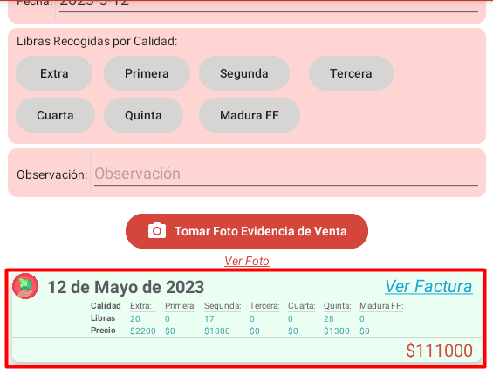 | 1. El usuario ingresa al sistema. 2. El usuario presiona el botón “Mis Cultivos” desde el menú principal. 3. El sistema presenta una pantalla de dialogo donde presentara los cultivos registrados, y las opciones de registrar, editar, eliminar. 4. El usuario continuará con el cultivo que haya seleccionado. 5. Se presenta el menú de cultivo. 6. Deberá seleccionar el botón “Cosecha” en la sección de Ingresos. 7. Se abre un dialogo en el cual deberá seleccionar la fecha en la cual se hizo el registro. 8. En la parte inferior aparecera un listado de los registros en esa fecha. 9. En la parte inferior aparecera un listado de los registros en esa fecha. 10. Pulsar sobre el registro al cual quiera editar la información. 11. Seleccionar la opción Editar. 12. Modificar los datos que desee reemplazar.
 |  |  |  | 2 | Campos obligatorios no registrados | Dado que me encuentro en la vista de actualizar registro de cosecha y adicionalmente no he registrado todos los campos obligatorios | cuando doy clic en el botón actualizar | Entonces el sistema mostrará un alerta en cada campo obligatorio que no fue registrado que indica “Este campo no puede quedar vacio”.
 |  |  |  | 3 | Cancelar actualización de cosecha | Dado que me encuentro en la vista de actualizar registro de cosecha y ya no deseo continuar con la actualización | cuando doy clic en el botón cancelar o por fuera de la ventana | Entonces el sistema saldra de la pantalla de registro y se presenta la pantalla de gestión de cosecha

HU-16 | Yo como productor | quiero eliminar un ingreso de cosecha de un cultivo | para borrar los datos registrados en la aplicación | 1 | Eliminar registro de cosecha exitosamente | Dado que me encuentro en la vista de gestión de cosechas y presiono en eliminar una cosecha | cuando el usuario presiona la opción “aceptar” para confirmar la eliminación de una cosecha. | Entonces el sistema mostrará un mensaje en la parte inferior indicando que el insumo se eliminó exitosamente, mostrandose la lista de insumos actualizada. |  |  | 1. El usuario ingresa al sistema. 2. El usuario presiona el botón “Mis Cultivos” desde el menú principal. 3. El sistema presenta una pantalla de dialogo donde presentara los cultivos registrados, y las opciones de registrar, editar, eliminar. 4. El usuario continuará con el cultivo que haya seleccionado. 5. Se presenta el menú de cultivo. 6. Deberá seleccionar el botón “Cosecha” en la sección de Ingresos. 7. Se abre un dialogo en el cual deberá seleccionar la fecha en la cual se hizo el registro. 8. En la parte inferior aparecera un listado de los registros en esa fecha. 9. En la parte inferior aparecera un listado de los registros en esa fecha. 10. Pulsar sobre el registro al cual quiera editar la información. 11. Seleccionar la opción Editar.
 |  |  |  | 2 | Cancelar el borrado de una cosecha | Dado que me encuentro en la vista de gestión de cosechas y presiono en cancelar. | cuando el usuario presiona la opción “cancelar” al momento de confirmar la eliminación de un cultivo. | Entonces el sistema mostrará la pantalla de gestión de cosechas.

HU-17 | Yo como productor | quiero ver el registro de gastos y e ingresos de un cultivo, correspondiente a un año en especifico | para saber cual puede ser la ganancia que puedo obtener de un cultivo | 1 | Beneficio mensual de cultivo | Si el usuario desea ver el historial mensual de ingresos y gastos de un cultivo | cuando doy click icono informe | Entonces el sistema muestra una pantalla con un informe comparativo mensual, los ingresos, gastos, beneficio, y cosecha por calidad. El año asociado al infrome corresponde a la fecha actual del dispositivo. |  | 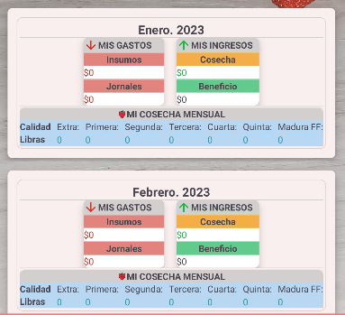 | 1. El usuario ingresa al sistema. 2. El usuario presiona el botón “Mis Cultivos” desde el menú principal. 3. El sistema presenta una pantalla de dialogo donde presentara los cultivos registrados, y las opciones de registrar, editar, eliminar. 4. El usuario continuará con el cultivo que haya seleccionado. 5. Se presenta el menú de cultivo. 6. Deberá seleccionar el botón “Informe” 7. Se abre un menú donde puede visualizar los gastos e ingresos que tuvo ese mes y las ganancias monetarias.
 |  |  |  | 2 | Selección de año | Si el usuario desea ver el resumen mensual de un año en especifico | dando click en el botón año | Entonces el sistema

HU-19 | Yo como productor | quiero descargar el resumen mensual de un cultivo en formato PDF | para visualizar, compartir mi ifnormesaber cual puede ser la ganancia que puedo obtener de un cultivo | 1 | Descargar informe en formato PDF de un cultivo | Si el usuario desea tener el infrome mensual de un cultiuvo en su dispositivo. | cuando doy click en el botón Descargar PDF | Entonces el sistema muestra una pantalla con un informe comparativo mensual, los ingresos, gastos, beneficio, y cosecha por calidad. | Se deben conceder los permisos de almacenamiento en el dispositvo. | 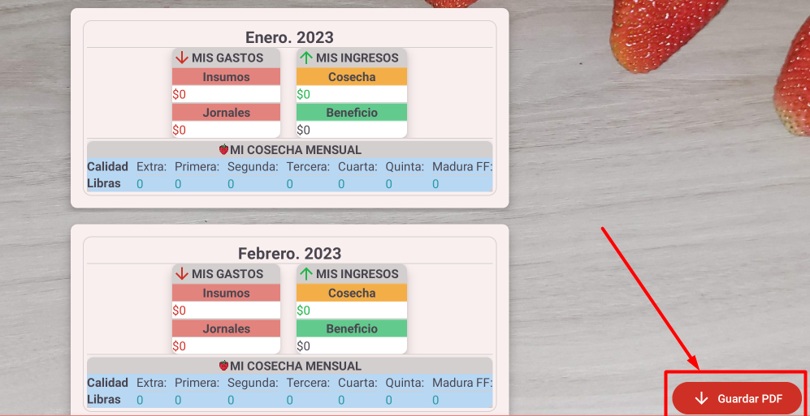 | 1. El usuario ingresa al sistema. 2. El usuario presiona el botón “Mis Cultivos” desde el menú principal. 3. El sistema presenta una pantalla de dialogo donde presentara los cultivos registrados, y las opciones de registrar, editar, eliminar. 4. El usuario continuará con el cultivo que haya seleccionado. 5. Se presenta el menú de cultivo. 6. Deberá seleccionar la pestaña "Informe" 7. Se muestra una pantalla donde puede visualizar los gastos e ingresos que tuvo cada mes y las ganancias monetarias.

HU-20 | Yo como productor | quiero registrar una persona | para acceder al registro contable de una persona | 1 | Registro exitoso | Dado que me encuentro en la vista de registrar persona y adicionalmente he registrado correctamente todos los campos. | cuando doy clic en el botón guardar | Entonces el sistema mostrará un mensaje de confirmación en la parte inferior que indica “Registro exitoso”, y mostrará la nueva persona en la lista de personas registradas en la vista de Gestión de Personas. |  | 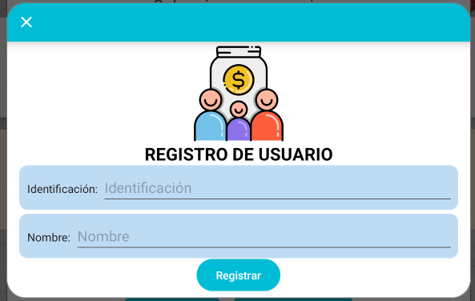 | 1. El usuario presiona el botón “Contabilidad Personal” desde el menú principal. 2. El sistema presenta una pantalla de dialogo donde presentara las personas registradas, y las opciones de registrar, editar, eliminar. 3. El usuario ingresa a la opción “Nuevo”. 4. El sistema presenta la pantalla de registro de Persona. 5. El usuario ingresa la identificación, el nombre de la Persona. 6. El usuario presiona el botón de confirmación o registro.
 |  |  |  | 2 | Campos obligatorios no registrados | Dado que me encuentro en la vista de registrar persona pero no he registrado todos los campos obligatorios | cuando doy clic en el botón guardar | Entonces el sistema mostrará un alerta en cada campo obligatorio que no fue registrado que indica “Este campo no puede quedar vacio”. | Los campos obligatorios son: identificación y nombre.
 |  |  |  | 3 | Cancelar registro de persona | Dado que me encuentro en la vista de registrar persona y ya no deseo continuar con el registro. | cuando doy clic en el botón cancelar | Entonces el sistema saldra de la pantalla de registro y se presenta la pantalla de gestión de personas

HU-21 | Yo como productor | quiero consultar las personas registradas | para ver la información relacionada a la persona y asi poder continuar a su registro contable | 1 | Consulta de personas | Dado que me encuentro en la vista de gestión de personas | cuando el usuario selecciona una persona de la lista de personas registrados | Se muestra la información de la persona seleccionada (Identificación, Nombre) |  | 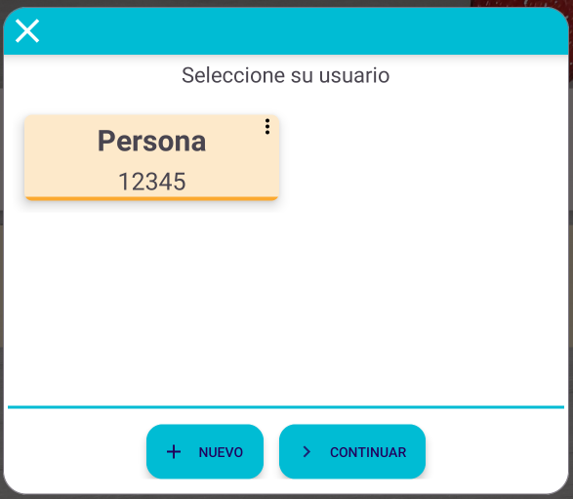 | 1. El usuario presiona el botón “Contabilidad Personal” desde el menú principal. 2. El sistema presenta una pantalla de dialogo donde presentara las personas registradas, y las opciones de registrar, editar, eliminar. 3. El sistema presenta la pantalla de consulta y gestión de personas donde se muestra la lista de personas registradas en la App 4. El usuario selecciona una persona de la lista de personas registradas.
 |  |  |  | 2 | Cancelar consulta de personas | Dado que me encuentro en la vista de gestión de personas | cuando el usuario presiona el icono “Cerrrar” desde la pantalla de consulta, o presiona fuera de la ventana del dialogo. | Se sale de la pantalla de consulta y se presenta la pantalla de inicio del sistema

HU-22 | Yo como productor | quiero actualizar una persona | para modificar los datos de una persona | 1 | Actualización exitosa | Dado que me encuentro en la vista de actualizar persona y adicionalmente he registrado correctamente todos los campos. | cuando doy clic en el botón actualizar | Entonces el sistema mostrará un mensaje de confirmación en la parte inferior que indica “Registro exitoso”, y mostrará la persona actualizada en la lista de personas registradas en la vista de Gestión de personas. |  | 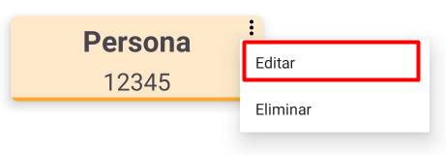 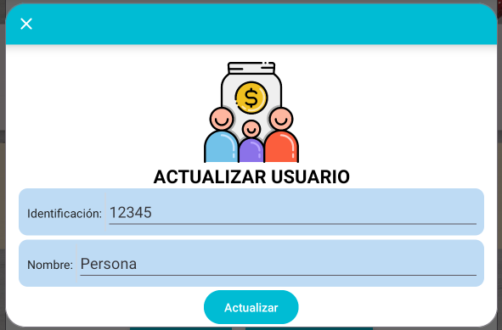 | 1. El usuario presiona el botón “Contabilidad Personal” desde el menú principal. 2. El sistema presenta una pantalla de dialogo donde presentara las personas registradas, y las opciones de registrar, editar, eliminar. 3. El sistema presenta la pantalla de consulta y gestión de Personas donde se muestra la lista de personas registradas en la App 4. El usuario presiona el botón de acciones que tiene cada persona registrada. 5. El sistema despliega la opción de actualizar. 6. El usuario presiona la opción de actualizar. 7. Se despliega un dialogo de actualización de personas. 8. El usuario modifica los datos de la persona seleccionada, pudiendo cambiar su nombre. 9. El usuario deberá seleccionar la opción de actualizar. 10. El sistema actualiza la lista de personas de forma automática. 11. El sistema presenta un mensaje indicando que la persona ha sido actualizada.
 |  |  |  | 2 | Campos obligatorios no registrados | Dado que me encuentro en la vista de actualizar persona y adicionalmente no he registrado todos los campos obligatorios | cuando doy clic en el botón actualizar | Entonces el sistema mostrará un alerta en cada campo obligatorio que no fue registrado que indica “Este campo no puede quedar vacio”. | Los campos obligatorios son: Identificación, nombre
 |  |  |  | 3 | Cancelar actualización de persona | Dado que me encuentro en la vista de actualizar persona y ya no deseo continuar con la actualización | cuando doy clic en el botón cancelar o por fuera de la ventana | Entonces el sistema saldra de la pantalla de registro y se presenta la pantalla de gestión de personas.

HU-23 | Yo como productor | quiero seleccionar una persona | para registrar gastos e ingresos de una persona | 1 | Seleccionar persona y continuar | Dado que me encuentro en la vista de gestión de personas, he seleccionado una persona para continuar al registro contable | cuando doy clic en el botón continuar | Entonces el sistema mostrará la pantalla de registro contable para la persona seleccionada | Se debe seleccionar una persona para poder continuar | 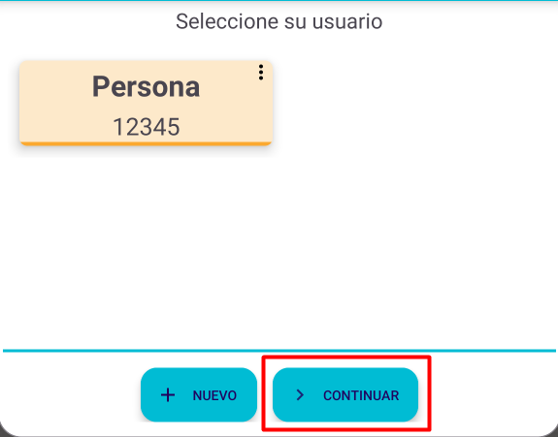 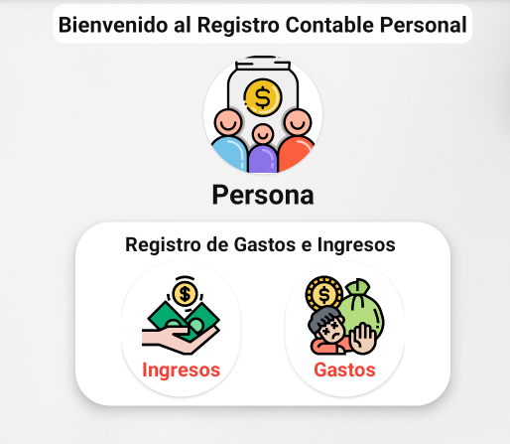 | 1. El usuario presiona el botón “Contabilidad Personal” desde el menú principal. 2. El sistema presenta una pantalla de dialogo donde presentara las personas registradas, y las opciones de registrar, editar, eliminar. 3. El sistema presenta la pantalla de consulta y gestión de Personas donde se muestra la lista de personas registradas en la App. 4. El usuario podrá seleccionar cada uno de las personas registradas, resaltando al momento de seleccionar. 5. Después de seleccionar una persona podrá seguir al registro de gastos e ingresos, presionando el botón “Continuar”.
 |  |  |  | 2 | Continuar sin seleccionar persona | Dado que me encuentro en la vista de gestión de personas, he seleccionado una persona para continuar al registro contable | cuando doy clic en el botón continuar | Entonces el sistema mostrará un mensaje que indica “Debe seleccionar una persona”.
 |  |  |  | 3 | Cancelar o Cerrar Gestión de personas | Dado que me encuentro en la vista de actualizar persona y ya no deseo continuar con la actualización | cuando doy clic en el botón cancelar o por fuera de la ventana | Entonces el sistema cerrará la pantalla de gestión de personas y se presenta la pantalla de inicio del sistema.

HU-24 | Yo como productor | quiero eliminar una persona registrada | para borrar los datos registrados en la aplicación | 1 | Eliminar persona exitosamente | Dado que me encuentro en la vista de gestión de personas y presiono en eliminar. | cuando el usuario presiona la opción “aceptar” para confirmar la eliminación de una persona | Entonces el sistema mostrará un mensaje en la parte inferior indicando que la persona se eliminó exitosamente, y lo llevará a la pantalla de gestión de personas, con la lista de personas actualizada. |  |  | 1. El usuario presiona el botón “Contabilidad Personal” desde el menú principal. 2. El sistema presenta una pantalla de dialogo donde presentara las personas registradas, y las opciones de registrar, editar, eliminar. 3. El sistema presenta la pantalla de consulta y gestión de Personas donde se muestra la lista de personas registradas en la App 4. El usuario presiona el botón de acciones que tiene cada persona registrada. 5. El sistema despliega la opción de eliminar. 6. El usuario presiona la opción de eliminar. 7. El sistema presenta un dialogo de confirmación (con las opciones de cancelar o aceptar) preguntando si se está seguro de eliminar el cultivo seleccionado. 8. El usuario presiona la opción aceptar. 9. El sistema elimina la persona seleccionada y actualiza la lista de personas disponibles borrando la persona eliminada. 10. El sistema presenta un mensaje indicando que la persona fue eliminada exitosamente.
 |  |  |  | 2 | Cancelar el borrado de una persona | Dado que me encuentro en la vista de gestión de personas y presiono en eliminar. | cuando el usuario presiona la opción “cancelar” al momento de confirmar la eliminación de una persona | Entonces el sistema mostrará la pantalla de gestión de personas, con la lista de personas.

HU-25 | Yo como productor | quiero registrar gastos personales | para llevar el historial y contabilidad de una persona | 1 | Registro de gasto exitoso | Dado que me encuentro en la vista de registrar gasto y adicionalmente he registrado correctamente todos los campos. | cuando doy clic en el botón guardar | Entonces el sistema mostrará un mensaje de confirmación en la parte inferior que indica “Registro exitoso”, el sistema cerrara la ventana de registro de gasto y mostrará la pantalla de menu de registro de gastos y gastos de la persona. |  | 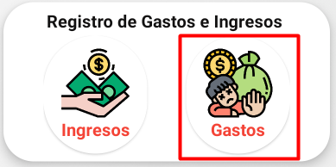 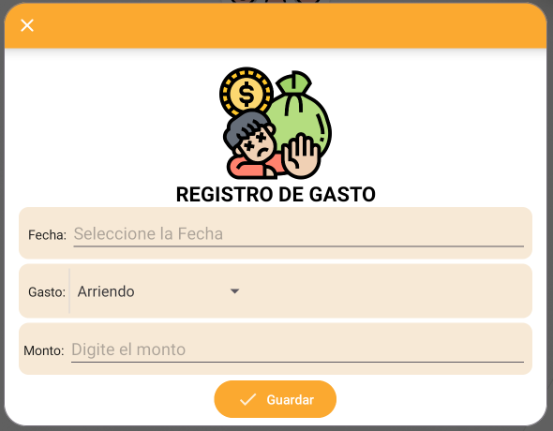 | 1. El usuario ingresa al sistema. 2. El usuario presiona el botón “Contabilidad Personal” desde el menú principal. 3. El sistema presenta una pantalla de dialogo donde presentara las personas registradas, y las opciones de registrar, editar, eliminar. 4. El usuario continuará con la persona que haya seleccionado. 5. Se presenta el menú persona. 6. Deberá seleccionar el botón “Gastos” 7. Se abre un dialogo solicitando la información relacionada con el gasto. 8. El usuario presiona el botón de confirmación o registro.
 |  |  |  | 2 | Campos obligatorios no registrados | Dado que me encuentro en la vista de registro gasto y adicionalmente no he registrado todos los campos obligatorios | cuando doy clic en el botón guardar | Entonces el sistema mostrará un alerta en cada campo obligatorio que no fue registrado que indica “Este campo no puede quedar vacio”. | Los campos obligatorios son:
 |  |  |  | 3 | Cancelar registro de gasto | Dado que me encuentro en la vista de registro de gasto y ya no deseo continuar con el registro. | cuando doy clic en el botón cancelar | Entonces el sistema cerrara la ventana de registro de gasto y mostrará la pantalla de menu de registro de Gastos y gastos del cultivo.

HU-26 | Yo como productor | quiero editar un Gasto personal | para modificar los datos en caso de haber digitado mal | 1 | Actualización exitosa | Dado que me encuentro en la vista de gestión de Gastos personales y adicionalmente he registrado correctamente todos los campos. | cuando doy clic en el botón actualizar | Entonces el sistema mostrará un mensaje de confirmación en la parte inferior que indica “Actualización exitosa”, y mostrará el Gasto personal actualizado en la vista de Gestión de Gastos Personales. | Debe seleccionar la fecha en la que se hizo el registro que desee editar. | 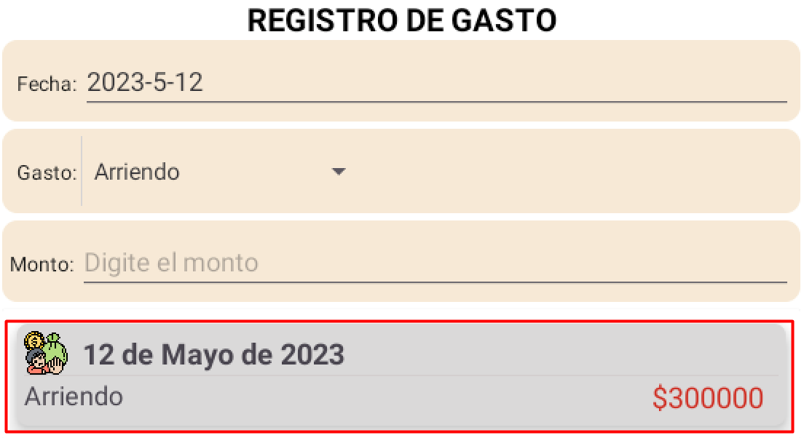 | 1. El usuario ingresa al sistema. 2. El usuario presiona el botón “Contabilidad Personal” desde el menú principal. 3. El sistema presenta una pantalla de dialogo donde presentara las personas registradas, y las opciones de registrar, editar, eliminar. 4. El usuario continuará con la persona que haya seleccionado. 5. Se presenta el menú persona. 6. Deberá seleccionar el botón “Gastos” 7. Se abre un dialogo en el cual deberá seleccionar la fecha en la cual se hizo el registro. 8. En la parte inferior aparecera un listado de los registros en esa fecha. 9. En la parte inferior aparecera un listado de los registros en esa fecha. 10. Pulsar sobre el registro al cual quiera editar la información. 11. Seleccionar la opción Editar. 12. Modificar los datos que desee reemplazar.
 |  |  |  | 2 | Campos obligatorios no registrados | Dado que me encuentro en la vista de gestión de Gastos personales y adicionalmente no he registrado todos los campos obligatorios | cuando doy clic en el botón actualizar | Entonces el sistema mostrará un alerta en cada campo obligatorio que no fue registrado que indica “Este campo no puede quedar vacio”.
 |  |  |  | 3 | Cancelar actualización de cosecha | Dado que me encuentro en la vista de gestión de Gastos personales y ya no deseo continuar con la actualización | cuando doy clic en el botón cancelar o por fuera de la ventana | Entonces el sistema saldra de la pantalla de registro y se presenta la pantalla de gestión de Gestión de Gastos Personales

HU-27 | Yo como productor | quiero eliminar un Gasto personal | para borrar los datos registrados en la aplicación | 1 | Eliminar registro de Gasto Personale | Dado que me encuentro en la vista de gestión de Gastos Personales y presiono en eliminar un Gasto personal | cuando el usuario presiona la opción “aceptar” para confirmar la eliminación de un Gasto Personal. | Entonces el sistema mostrará un mensaje en la parte inferior indicando que el Gasto Personal se eliminó exitosamente, mostrandose la lista de Gastos Personales actualizada. | Debe seleccionar la fecha en la que se hizo el registro que desee editar. |  | 1. El usuario ingresa al sistema. 2. El usuario presiona el botón “Contabilidad Personal” desde el menú principal. 3. El sistema presenta una pantalla de dialogo donde presentara las personas registradas, y las opciones de registrar, editar, eliminar. 4. El usuario continuará con la persona que haya seleccionado. 5. Se presenta el menú persona. 6. Deberá seleccionar el botón “Gastos” 7. Se abre un dialogo en el cual deberá seleccionar la fecha en la cual se hizo el registro. 8. En la parte inferior aparecera un listado de los registros en esa fecha. 9. En la parte inferior aparecera un listado de los registros en esa fecha. 10. Pulsar sobre el registro al cual quiera editar la información. 11. Seleccionar la opción Editar.
 |  |  |  | 2 | Cancelar el borrado de un Gasto Personal | Dado que me encuentro en la vista de gestión de Gastos Personales y presiono en cancelar. | cuando el usuario presiona la opción “cancelar” al momento de confirmar la eliminación de un Gasto Personal. | Entonces el sistema mostrará la pantalla de gestión de Gastos Personales.

HU-28 | Yo como productor | quiero registrar ingresos personales | para llevar el historial y contabilidad de una persona | 1 | Registro de ingreso exitoso | Dado que me encuentro en la vista de registrar ingreso y adicionalmente he registrado correctamente todos los campos. | cuando doy clic en el botón guardar | Entonces el sistema mostrará un mensaje de confirmación en la parte inferior que indica “Registro exitoso”, el sistema cerrara la ventana de ingreso y mostrará la pantalla de menu de ingreso y gastos. |  | 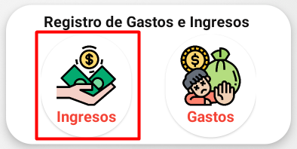 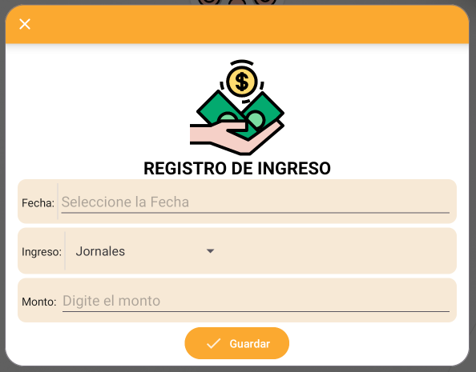 | 1. El usuario ingresa al sistema. 2. El usuario presiona el botón “Mis Cultivos” desde el menú principal. 3. El sistema presenta una pantalla de dialogo donde presentara los cultivos registrados, y las opciones de registrar, editar, eliminar. 4. El usuario continuará con el cultivo que haya seleccionado. 5. Se presenta el menú de cultivo. 6. Deberá seleccionar el botón “Ingresos” 7. Se abre un dialogo solicitando la información relacionada con el ingreso. 8. El usuario presiona el botón de confirmación o registro.
 |  |  |  | 2 | Campos obligatorios no registrados | Dado que me encuentro en la vista de ingreso y adicionalmente no he registrado todos los campos obligatorios | cuando doy clic en el botón guardar | Entonces el sistema mostrará un alerta en cada campo obligatorio que no fue registrado que indica “Este campo no puede quedar vacio”. | Los campos obligatorios son:
 |  |  |  | 3 | Cancelar registro de ingreso | Dado que me encuentro en la vista de ingreso y ya no deseo continuar con el registro. | cuando doy clic en el botón cancelar | Entonces el sistema cerrara la ventana de ingreso y mostrará la pantalla de menu de registro de ingresos y gastos personales.

HU-26 | Yo como productor | quiero editar un ingreso personal | para modificar los datos en caso de haber digitado mal | 1 | Actualización exitosa | Dado que me encuentro en la vista de gestión de ingresos personales y adicionalmente he registrado correctamente todos los campos. | cuando doy clic en el botón actualizar | Entonces el sistema mostrará un mensaje de confirmación en la parte inferior que indica “Actualización exitosa”, y mostrará el ingreso personal actualizado en la vista de Gestión de Ingresos Personales. | Debe seleccionar la fecha en la que se hizo el registro que desee editar. | 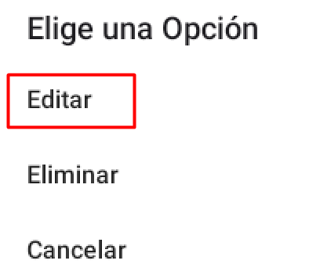 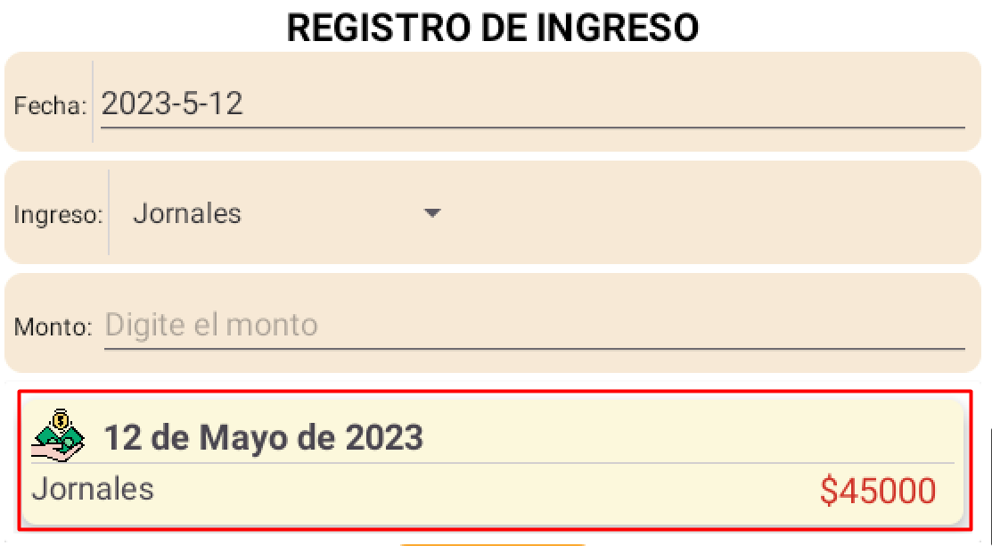 | 1. El usuario ingresa al sistema. 2. El usuario presiona el botón “Mis Cultivos” desde el menú principal. 3. El sistema presenta una pantalla de dialogo donde presentara los cultivos registrados, y las opciones de registrar, editar, eliminar. 4. El usuario continuará con el cultivo que haya seleccionado. 5. Se presenta el menú de cultivo. 6. Deberá seleccionar el botón “Ingresos” 7. Se abre un menú donde puede seleccionar el ingreso por medio de “Cosecha”. 8. Deberá seleccionar el botón “Cosecha” 7. Se abre un dialogo en el cual deberá seleccionar la fecha en la cual se hizo el registro. 8. En la parte inferior aparecera un listado de los registros en esa fecha. 9. En la parte inferior aparecera un listado de los registros en esa fecha. 10. Pulsar sobre el registro al cual quiera editar la información. 11. Seleccionar la opción Editar.
 |  |  |  | 2 | Campos obligatorios no registrados | Dado que me encuentro en la vista de gestión de ingresos personales y adicionalmente no he registrado todos los campos obligatorios | cuando doy clic en el botón actualizar | Entonces el sistema mostrará un alerta en cada campo obligatorio que no fue registrado que indica “Este campo no puede quedar vacio”.
 |  |  |  | 3 | Cancelar actualización de cosecha | Dado que me encuentro en la vista de gestión de ingresos personales y ya no deseo continuar con la actualización | cuando doy clic en el botón cancelar o por fuera de la ventana | Entonces el sistema saldra de la pantalla de registro y se presenta la pantalla de gestión de Gestión de Ingresos Personales

HU-27 | Yo como productor | quiero eliminar un ingreso personal | para borrar los datos registrados en la aplicación | 1 | Eliminar registro de Ingreso Personale | Dado que me encuentro en la vista de gestión de Ingresos Personales y presiono en eliminar un ingreso personal | cuando el usuario presiona la opción “aceptar” para confirmar la eliminación de un Ingreso Personal. | Entonces el sistema mostrará un mensaje en la parte inferior indicando que el Ingreso Personal se eliminó exitosamente, mostrandose la lista de Ingresos Personales actualizada. | Debe seleccionar la fecha en la que se hizo el registro que desee editar. | 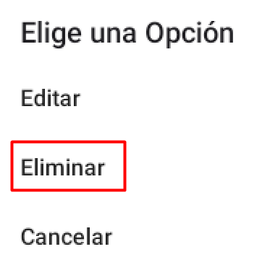 | 1. El usuario ingresa al sistema. 2. El usuario presiona el botón “Mis Cultivos” desde el menú principal. 3. El sistema presenta una pantalla de dialogo donde presentara los cultivos registrados, y las opciones de registrar, editar, eliminar. 4. El usuario continuará con el cultivo que haya seleccionado. 5. Se presenta el menú de cultivo. 6. Deberá seleccionar el botón “Ingresos” 7. Se abre un dialogo en el cual deberá seleccionar la fecha en la cual se hizo el registro. 8. En la parte inferior aparecera un listado de los registros en esa fecha. 9. En la parte inferior aparecera un listado de los registros en esa fecha. 10. Pulsar sobre el registro al cual quiera editar la información. 11. Seleccionar la opción Editar.
 |  |  |  | 2 | Cancelar el borrado de un Ingreso Personal | Dado que me encuentro en la vista de gestión de Ingresos Personales y presiono en cancelar. | cuando el usuario presiona la opción “cancelar” al momento de confirmar la eliminación de un Ingreso Personal. | Entonces el sistema mostrará la pantalla de gestión de Ingresos Personales.

HU-31 | Yo como productor | quiero ver el registro de gastos y e ingresos de una persona | para saber cual puede ser la ganancia que puedo obtener de una persona | 1 | Beneficio mensual de una persona | Si el usuario desea ver el historial mensual de ingresos y gastos de una persona | cuando doy click icono informe | Entonces el sistema muestra una pantalla con un informe comparativo mensual, los ingresos, gastos, beneficio. |  | 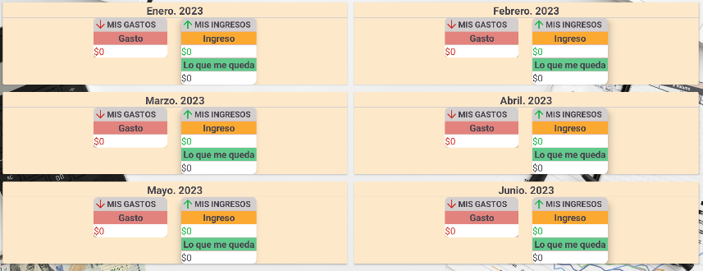 | 1. El usuario ingresa al sistema. 2. El usuario presiona el botón “Contabilidad Personal” desde el menú principal. 3. El sistema presenta una pantalla de dialogo donde presentara las personas registradas, y las opciones de registrar, editar, eliminar. 4. El usuario continuará con la persona que haya seleccionado. 5. Se presenta el menú persona. 6. Deberá seleccionar el botón “Resultado Mensual” 7. Se abre un menú donde puede visualizar los gastos e ingresos que tuvo ese mes y las ganancias monetarias.

